Sheet1
前ページへ
ヒント

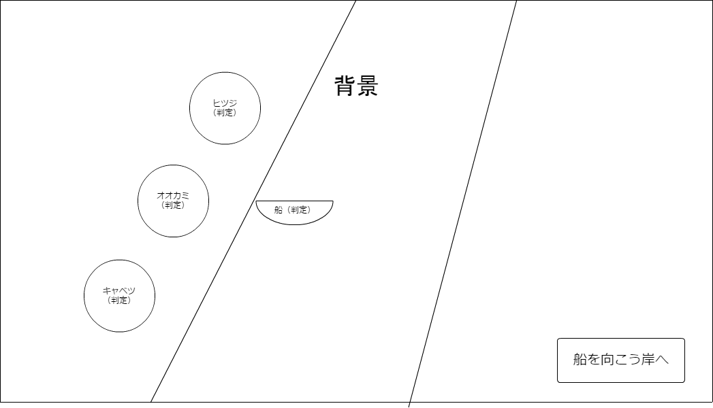
全ての荷物を 右がわの岸に送ろう

リセット

